상품제안서
히팅포켓 손난로보조배터리 5000mAh | 상품코드: S29133

 |  |  |  |  |  |  | 02-713-8555 | www.synergygift.co.kr
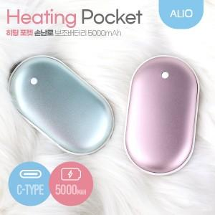 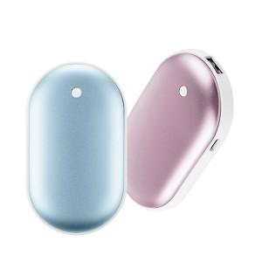

【상세/제작정보】

【인쇄/포장옵션】 | 레이저 / 포장지포장

【공급단가】 | 수량 | 50~ | 100~ | 500~ | 1,000~ | 3,000~
*VAT별도 | 블루 | 8,850원 | 8,640원 | 8,040원 | 7,940원 | 7,790원
 | 핑크 | 8,850원 | 8,640원 | 8,040원 | 7,940원 | 7,790원

【상품 URL】 | https://www.synergygift.co.kr:443/src/goods_detail.php?gdno=29133

